상품제안서
홈플래닛 타이머 와플 & 샌드위치 메이커 (2in1 분리형 팬)-[인쇄무료] | 상품코드: F24693

 |  |  |  |  |  |  | 02-412-0044 | www.easy1.co.kr
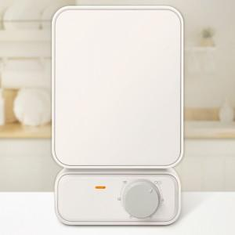 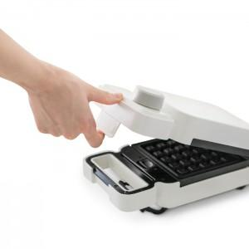 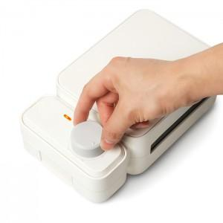

【상세/제작정보】 | *선물포장 불가 제품입니다.

【인쇄/포장옵션】 | 실크 / 포장불가능

【공급단가】 | 수량 | 50~ | 100~ | 500~ | 1,000~ | 2,000~
*VAT별도 | 단가 | 17,790원 | 17,130원 | 16,470원 | 15,810원 | 15,420원

【상품 URL】 | https://dev.easy1.co.kr:443/src/goods_detail.php?gdno=24693

